Додаток 2
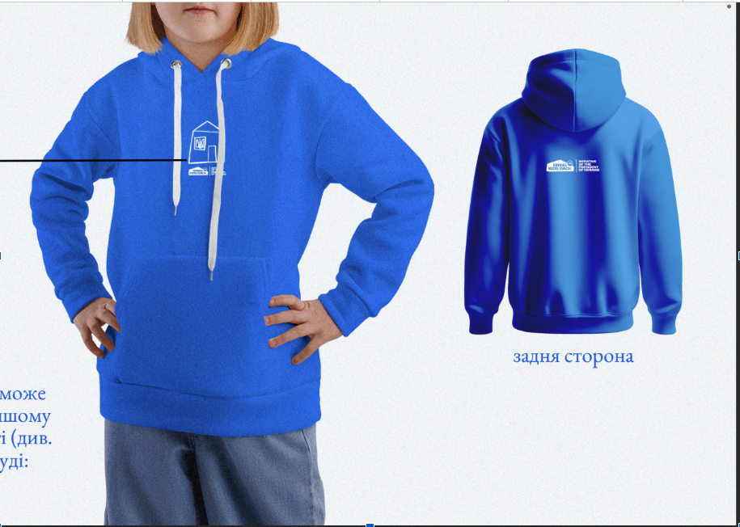
 |  |  | Контакти для зв’язку: +38 050 321 12 88 info@posmishka.org.ua
Kits for children (Набори для дітей)
Вікова група | t-shirt (white) футболка (біла) | t-shirt (Black) Футболка (чорна) | cap (кепка) | backpack рюкзак | hoody (different colors for different age) худі (різні кольори для різних вікових груп) | socks (pairs) шкарпетки (пари) | Total Разом
1-2 | 10 | 10 | 10 | 10 | 10 | 10 | 60
3-4 | 10 | 10 | 10 | 10 | 10 | 10 | 60
5-6 | 10 | 10 | 10 | 10 | 10 | 10 | 60
7-8 | 10 | 10 | 10 | 10 | 10 | 10 | 60
9-10 | 10 | 10 | 10 | 10 | 10 | 10 | 60
11-12 | 20 | 20 | 20 | 20 | 20 | 20 | 120
13-14 | 20 | 20 | 20 | 20 | 20 | 20 | 120
S | 100 | 100 | 100 | 100 | 100 | 100 | 600
M | 100 | 100 | 100 | 100 | 100 | 100 | 600
L | 100 | 100 | 100 | 100 | 100 | 100 | 600
XL | 10 | 10 | 10 | 10 | 10 | 10 | 60
Total (Разом) | 400 | 400 | 400 | 400 | 400 | 400 | 2400

hoody (худі)
Age groups (Вікові групи)
1-2 | 10 | оранжевий
3-4 | 10 | оранжевий
5-6 | 10 | оранжевий
7-8 |  |  | 10 | темно-зелений
9-10 |  |  | 10 | темно-зелений
11-12 |  |  | 20 | темно-зелений
13-14 |  |  |  |  | 20 | синій
S | 33 | оранжевий | 33 | темно-зелений | 34 | синій
M | 33 | оранжевий | 33 | темно-зелений | 34 | синій
L | 33 | оранжевий | 33 | темно-зелений | 34 | синій
XL |  |  |  |  | 10 | синій
Total | 129 |  | 139 |  | 132

Дуже важливо, коли підрядник буде обраний, з ним звіритись по кольоропередачі, щоб синій не був іншого кольору чи відтінку, можливо зробити 1 зразок
Основний колір - синій як на малюнку

